商品探しマニュアル
商品探し流れ
③
①商品探しフォルダづくり
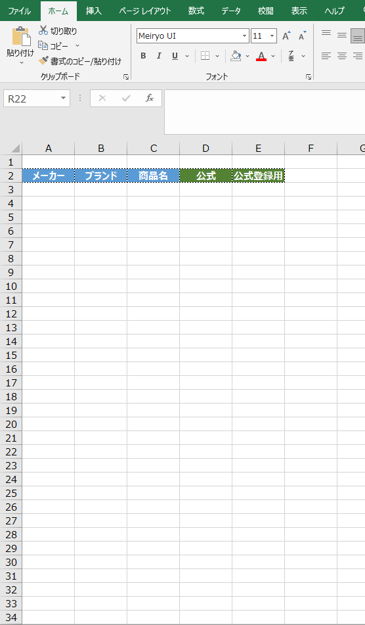

①

 | メーカー | ブランド | 商品名 | 公式 | 公式登録用

①右の項目コピーExcel一番上貼り付けする
②探すカテゴリを下の項目に入れる
③字体はメイリオ、文字の大きさは11

②

①
③
②商品探し方
例：ふりかけ
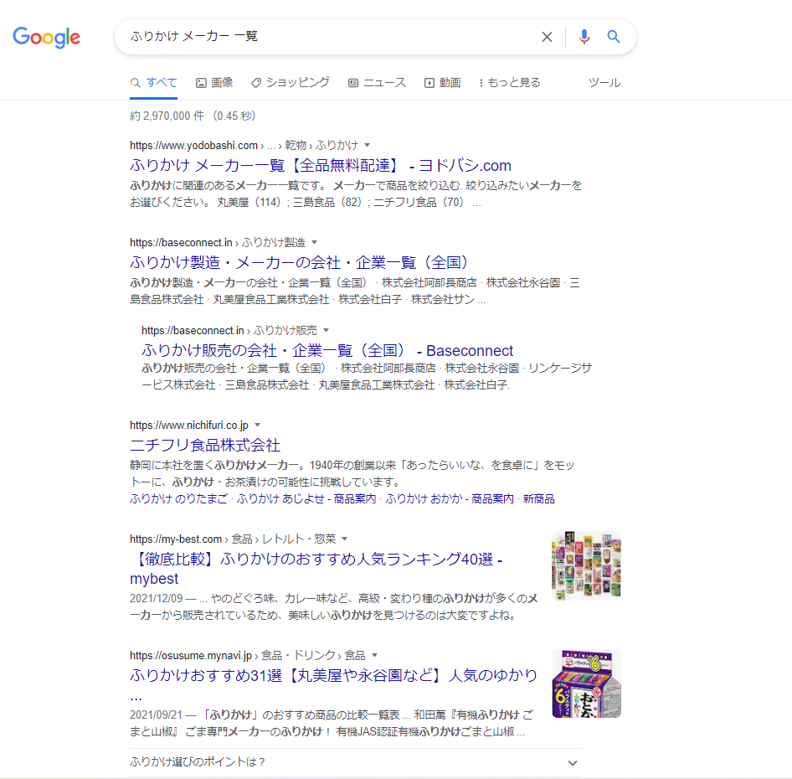
①検索するとき
○○（カテゴリ） メーカー 一覧 で検索
➁一番最初にヨドバシのサイトが出てくるので開く
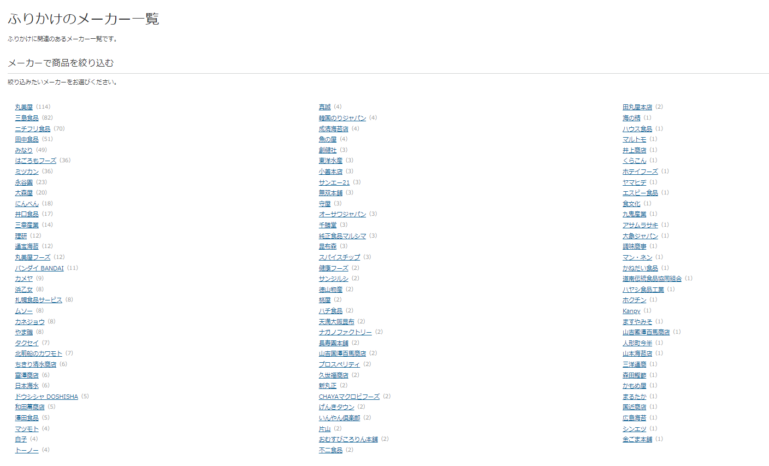

②

④

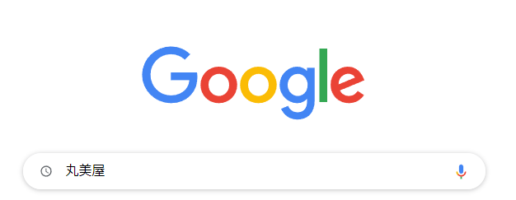

④ヨドバシがない場合もあるのでその時は別のサイトのランキングや
おすすめなど ふりかけ メーカー 一覧と検索し出てきたいろんなサイトをみて
商品を探していく。
③サイト開くと、ふりかけを作ってる、販売しているメーカーが
ずらっと出てくる。
1：新しいタブを開き、メーカー名検索
2：メーカー検索で公式サイトが出てきたら公式開く。
3：商品情報を開き、そこに出てくる商品すべてをExcelにまとめる

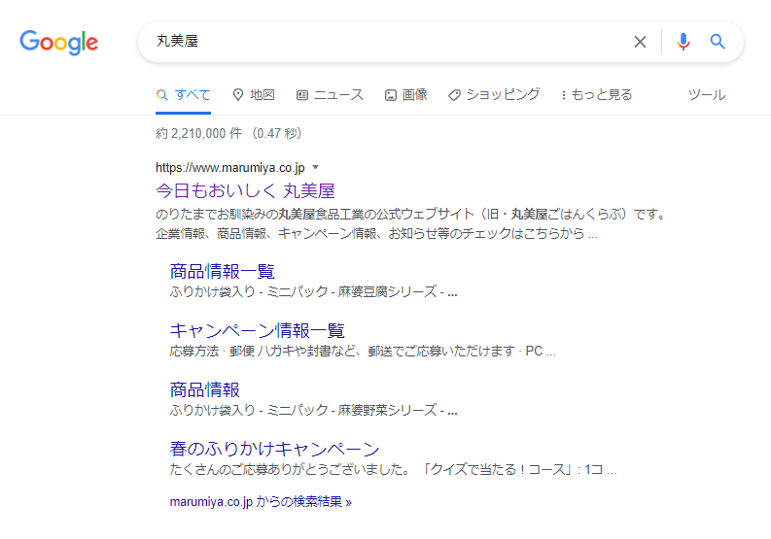
※丸美屋の場合キャラクターの項目もふりかけがあるのでそこも見逃さずまとめる

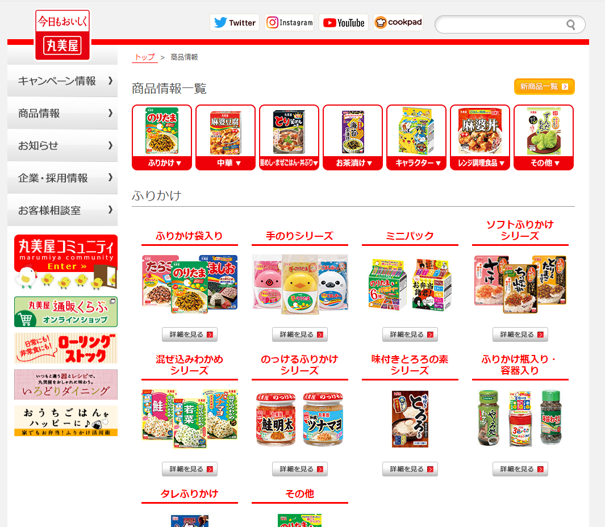
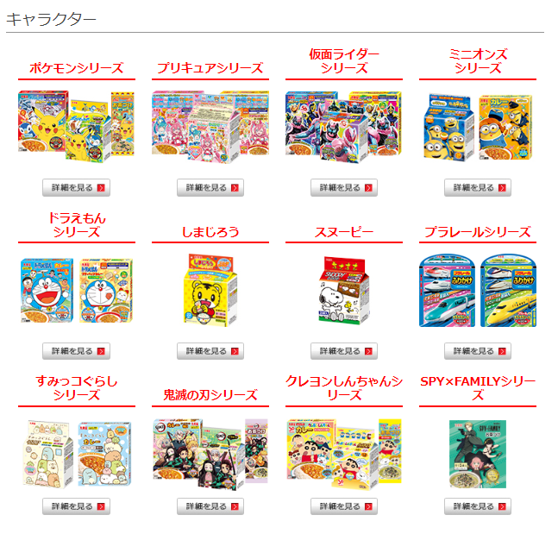

③エクセルまとめ方
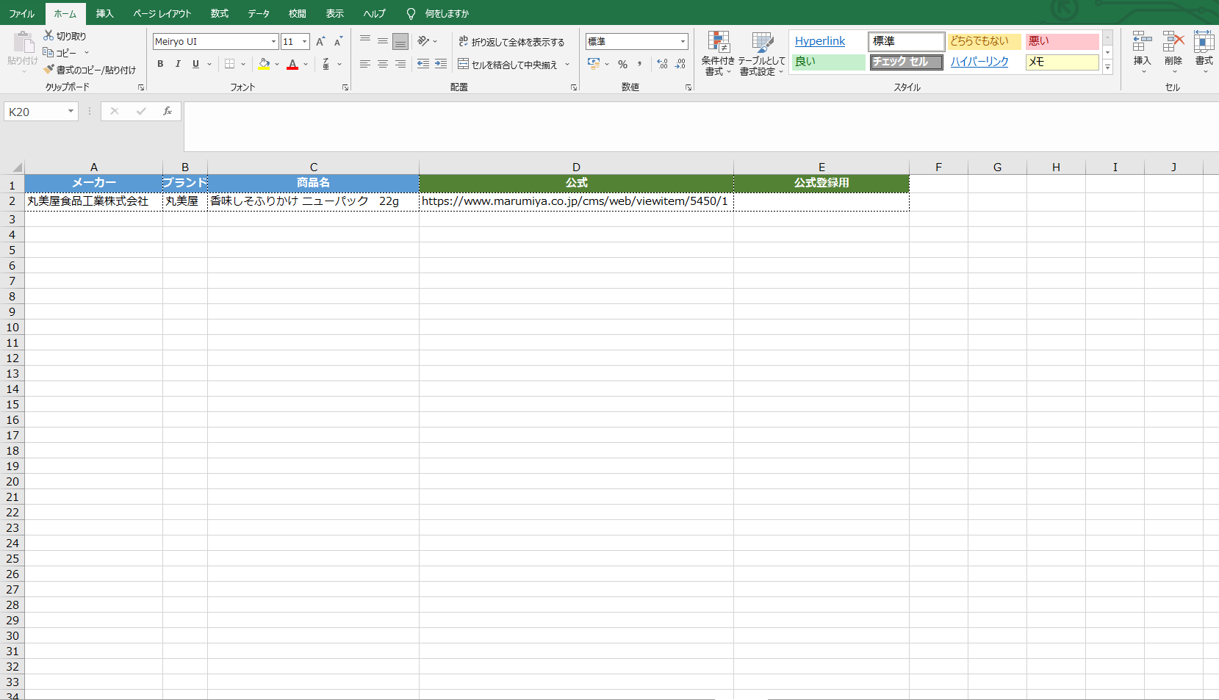

⑤公式登録用は公式オンラインがある場合のみ
あればオンラインページの商品URLを張り付け
オンラインのみにある商品もごくわずかあるので
その場合公式登録用の項目のみにオンラインのURLを貼り付け

③
④
①
②
⑤

➁商品ページのURL貼り付ける
※商品のページがない場合は商品一覧など商品が載ってるページのURLを貼ってください
丸美屋の場合商品情報のページがないため商品パッケージのページを貼り付け

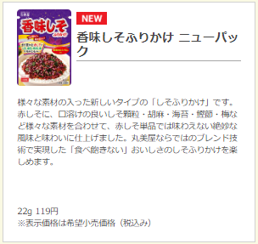
①
③・④

③メーカーの正式名、社名入力
④ブランドは基本的にあまり書いてないメーカーが多いので
会社概要などいろんなページ見ながら探して、
丸美屋の場合そのまま丸美屋で大丈夫です。
（ブランド書いてる場合は社名と全く違っても書いてるもの記入）

会社名

①商品名コピー貼り付け（内容量もあれば記入）
※基本的に商品開いたら商品名、商品情報が載ってます

